No.7 MIKI
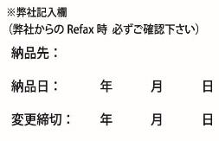
MIKI 注文申込書 |  |  |  |  |  |  |  |  |  |  | 木の暮らしFAX ： 0778-25-0048
 |  |  |  |  |  |  |  |  |  |  | 木の暮らしメールアドレス ： info.wedding@kinokurashi.com

 | お申込日 |  |  |  |  | 年 |  |  |  | 月 |  |  | 日 |  | お問い合わせ番号 |  |  |  |  | No.
 | 挙式日 |  |  |  |  | 年 |  |  |  | 月 |  |  | 日 |  | ご担当者様 ご記入☑お願いします |  |  |  |  |  | 新規注文 |  | 変更
 | 納品日 |  |  |  |  | 年 |  |  |  | 月 |  |  | 日

 | 納品先 |  |  | ※ご両家名はフルネームにてご記入ください |  |  |  |  |  |  |  |  |  |  | 発注者 |  | ※納品先と同じであれば記入不要
 | 納品先 |  |  |  |  |  |  |  |  |  |  |  |  |  | 発注者
 |  |  |  |  |  |  | ご担当 |  |  |  |  |  | 様 |  |  |  |  |  |  |  | ご担当 |  |  |  | 様
 | ご住所 |  |  | 〒 | - |  |  |  |  |  |  |  |  |  | ご住所 |  | 〒 |  | -

 | TEL |  |  |  |  |  |  |  |  |  |  |  |  |  | TEL
 | FAX |  |  |  |  |  |  |  |  |  |  |  |  |  | FAX
 | フリガナ
 | ご両家名 |  |  | 新郎家 |  |  |  |  | 新婦家
 |  |  |  |  |  |  |  | 様 |  |  |  |  | 様 |  | ※全て税込価格にて表記しております

ご注文の商品をご選択ください。

① |  | サイズとイラスト |  |  |  |  | サイズ |  |  |  |  |  |  | 商品コード

 |  |  |  |  |  |  | イラスト

 |  |  |  |  |  |  | 電波時計（無料オプション） Lサイズのみ可 |  |  |  |  |  |  |  |  |  |  | 新郎家 |  |  |  | 新郎新婦家 |  | 新婦家

 |  |  |  |  |  |  | ※ | 正面から見て、新郎家・新郎新婦・新婦家にて製作いたします。
 |  |  |  |  |  |  |  | 並び順を、新婦家・新郎新婦・新郎家にて変更希望の方はご選択ください

② |  | クリスタル（オプション） |  |  |  |  |  |  |  |  | 時計1個1面につき +6,600円
 |  |  |  |  |  |  |  |  |  |  |  | 新郎家 |  |  |  | 新郎新婦家 |  |  |  | 新婦家

③ |  | ふりこ（オプション） |  |  |  |  | 新郎家 |  |  |  |  |  |  |  |  |  |  |  | ※ご担当者様へプレートをご希望の場合は、写真を下記アドレスまで添付ください。ファイル形式／Jpeg,PDF

 |  |  |  |  |  |  | 新郎新婦
 |  |  |  |  |  |  |  |  |  |  |  |  |  |  |  |  |  |  | info.wedding@kinokurashi.com
 |  |  |  |  |  |  | 新婦家

④ |  | メッセージ（オプション） |  |  |  |  |  | 時計1個1面につき +1,100円
 |  |  |  |  |  |  |  |  |  |  |  |  |  | ※No.8の文字入れ記入用紙をご記入ください。

備考欄 |  |  | ※その他ご要望がございましたら、備考欄にご記入ください。

No.8 MIKI レーザー文字入れ うら面
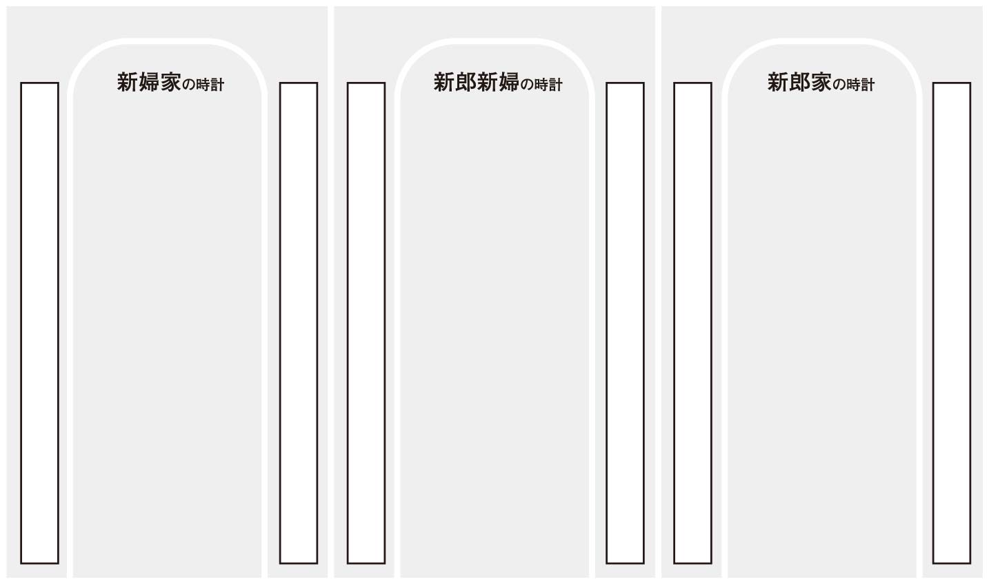
MIKI レーザー文字入れ うら面 |  |  |  |  | 1個1面につき+1,100円

 | ※太枠内をご記入ください。 |  | 木の暮らしFAX ： 0778-25-0048 |  |  |  |  | 木の暮らしメールアドレス ： info.wedding@kinokurashi.com

ご両家名 |  | 新郎家 |  | 新婦家 |  |  | お問い合わせ番号 |  | No. |  | フォント
 |  |  |  |  |  |  | ご担当者様 ご記入☑お願いします |  |  | 新規注文
 |  |  | 様 |  |  | 様 |  |  |  | 変更

